상품제안서
지군 GA-30000 국민 힐링 케어 온열 안마기 | 상품코드: F28670

 |  |  |  |  |  |  | 02-412-0044 | www.easy1.co.kr
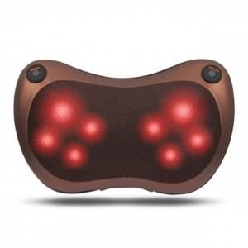

【상세/제작정보】

【인쇄/포장옵션】 | / 포장불가능

【공급단가】 | 수량 | 50~ | 100~ | 500~ | 1,000~ | 2,000~
*VAT별도 | 단가 | 21,480원 | 21,120원 | 20,580원 | 20,220원 | 19,690원

【상품 URL】 | http://www.easy1.co.kr/src/goods_detail.php?gdno=28670

